جدول المتابعة
 | جدول المتابعة الاسبوعية

 | الاسبوع | تاريخ المراجعة | متوسط الوزن | الصدر | الخصر | الورك | الذراع | الفخذ
 | البدايه | 2024-02-04
 | 1 | 2024-02-11
 | 2 | 2024-02-18
 | 3 | 2024-02-25
تاريخ التجديد | 4 | 2024-03-03
 | 5 | 2024-03-10
 | 6 | 2024-03-17
 | 7 | 2024-03-24
 | 8 | 2024-03-31
 | 9 | 2024-04-07
 | 10 | 2024-04-14
 | 11 | 2024-04-21
 | 12 | 2024-04-28

 |  |  | يتم تسجيل الوزن والقياسات يوم الاحد



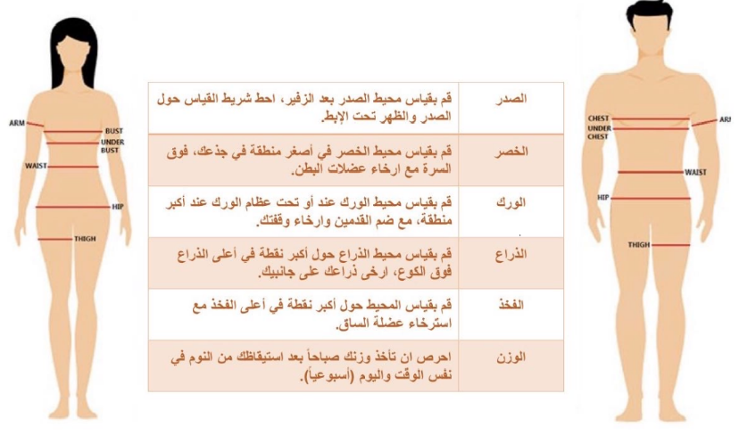

 |  | السبت
 |  | الاحد
 |  | الاثنين

